Planilha1
Comunicação via protocolo MQTT - Projeto Belliz IOT
Tópico Publish | Json | Tópico Subscriber | Mensagem
estation01 | {"current":2,"rpm":1500,"temp":120,"epoch":1696272847,"dhttemp":35,"dhthum":55,"smoke":1} | estation01/onoff | 0 = desligar e 1 = liga
estation02 | {"current":XX,"rpm":XXXX,"temp":XXX} | estation02/onoff | 0 = desligar e 1 = liga
estation03 | {"current":XX,"rpm":XXXX,"temp":XXX} | estation03/onoff | 0 = desligar e 1 = liga
estation04 | {"current":XX,"rpm":XXXX,"temp":XXX} | estation04/onoff | 0 = desligar e 1 = liga
estation05 | {"current":XX,"rpm":XXXX,"temp":XXX} | estation05/onoff | 0 = desligar e 1 = liga
estation06 | {"current":XX,"rpm":XXXX,"temp":XXX} | estation06/onoff | 0 = desligar e 1 = liga
estation07 | {"current":XX,"rpm":XXXX,"temp":XXX} | estation07/onoff | 0 = desligar e 1 = liga
estation08 | {"current":XX,"rpm":XXXX,"temp":XXX} | estation08/onoff | 0 = desligar e 1 = liga
estation09 | {"current":XX,"rpm":XXXX,"temp":XXX} | estation09/onoff | 0 = desligar e 1 = liga
estation10 | {"current":XX,"rpm":XXXX,"temp":XXX} | estation10/onoff | 0 = desligar e 1 = liga
estation11 | {"current":XX,"rpm":XXXX,"temp":XXX} | estation11/onoff | 0 = desligar e 1 = liga
estation12 | {"current":XX,"rpm":XXXX,"temp":XXX} | estation12/onoff | 0 = desligar e 1 = liga
estation13 | {"current":XX,"rpm":XXXX,"temp":XXX} | estation13/onoff | 0 = desligar e 1 = liga
estation14 | {"current":XX,"rpm":XXXX,"temp":XXX} | estation14/onoff | 0 = desligar e 1 = liga
estation15 | {"current":XX,"rpm":XXXX,"temp":XXX} | estation15/onoff | 0 = desligar e 1 = liga
estation16 | {"current":XX,"rpm":XXXX,"temp":XXX} | estation16/onoff | 0 = desligar e 1 = liga

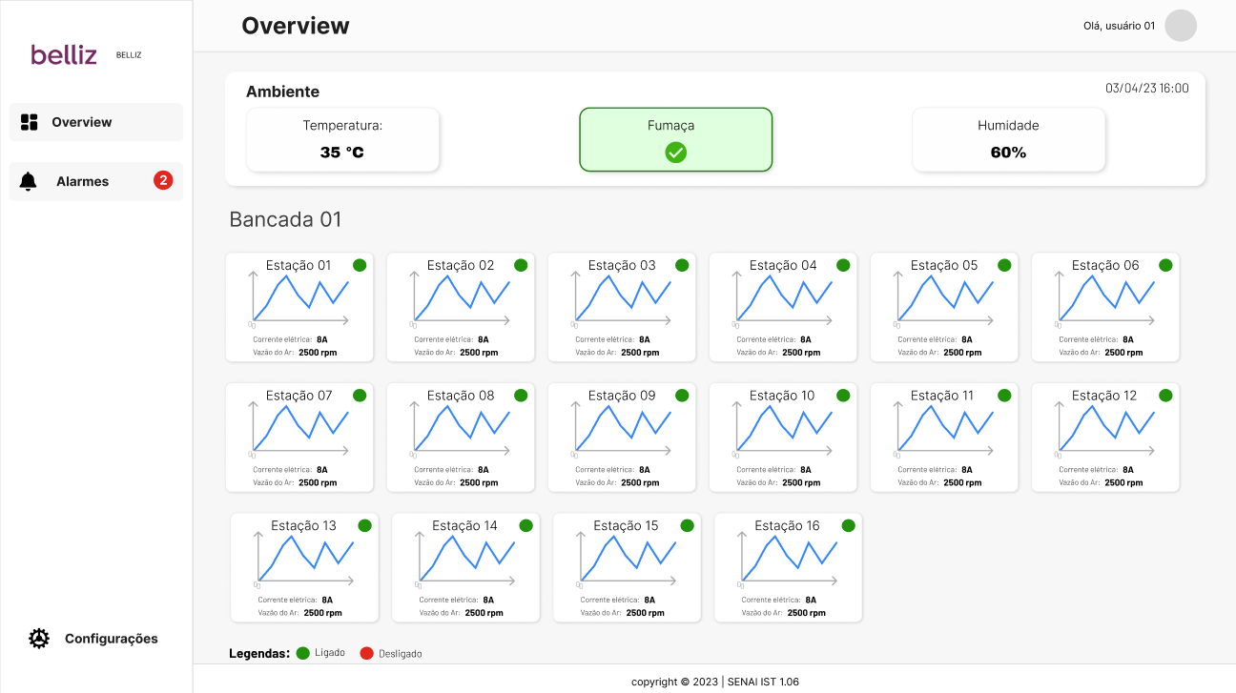
Envio das informações a cada 1 minuto
Epoch será enviado mas nesse primeiro momento não será utilizado, será utilizado a data e hora do front.
dhthum
dhtemp
smoke
current
rpm
temp

Nesse primeiro momento os dados não serão armazedos em banco de dados, apenas consumindo.

Vamos tentar usar o broker atual gratuito da tagoIO.

